Sheet1
 | 班校友信息统计表
班级联络员 | 姓名 | 性别 | 专业 | 班级 | 学号 | 学历 | 入学时间 | 身份证号（用于进校申请） | 手机号码（用于进校申请） | Email | 工作单位 | 工作地址 | 工作职务 | 校友文化衫型号 | 校友文化衫颜色 | 是否返校 | 是否需要停车票 | 班级横幅是否有文字要求，请写出 | 是否注射新冠疫苗 | 备注（如清真餐）
xxx （手机号码）

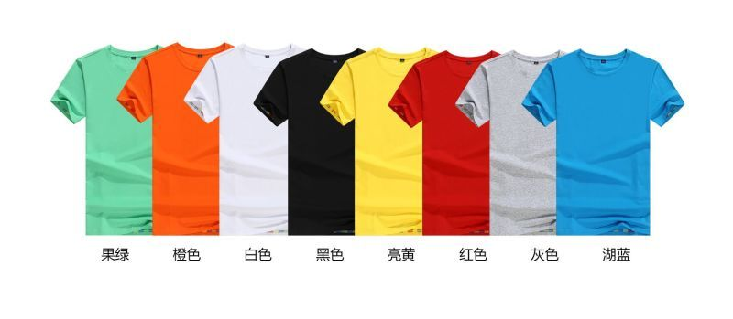
 |  |  |  |  |  |  |  |  |  |  |  |  | 厂家建议：
 |  |  |  |  |  |  |  |  |  |  |  |  | 尺码 | 女款
 |  |  |  |  |  |  |  |  |  |  |  |  | S | 160
 |  |  |  |  |  |  |  |  |  |  |  |  | M | 165
 |  |  |  |  |  |  |  |  |  |  |  |  | L | 170
 |  |  |  |  |  |  |  |  |  |  |  |  | XL | 175
 |  |  |  |  |  |  |  |  |  |  |  |  | XXL
 |  |  |  |  |  |  |  |  |  |  |  |  | XXXL

 |  |  |  |  |  |  |  |  |  |  |  |  | 个人感觉号码偏小，女士中等身材160l或xl，男士175中等身材建议xl或xxl

